技术栈
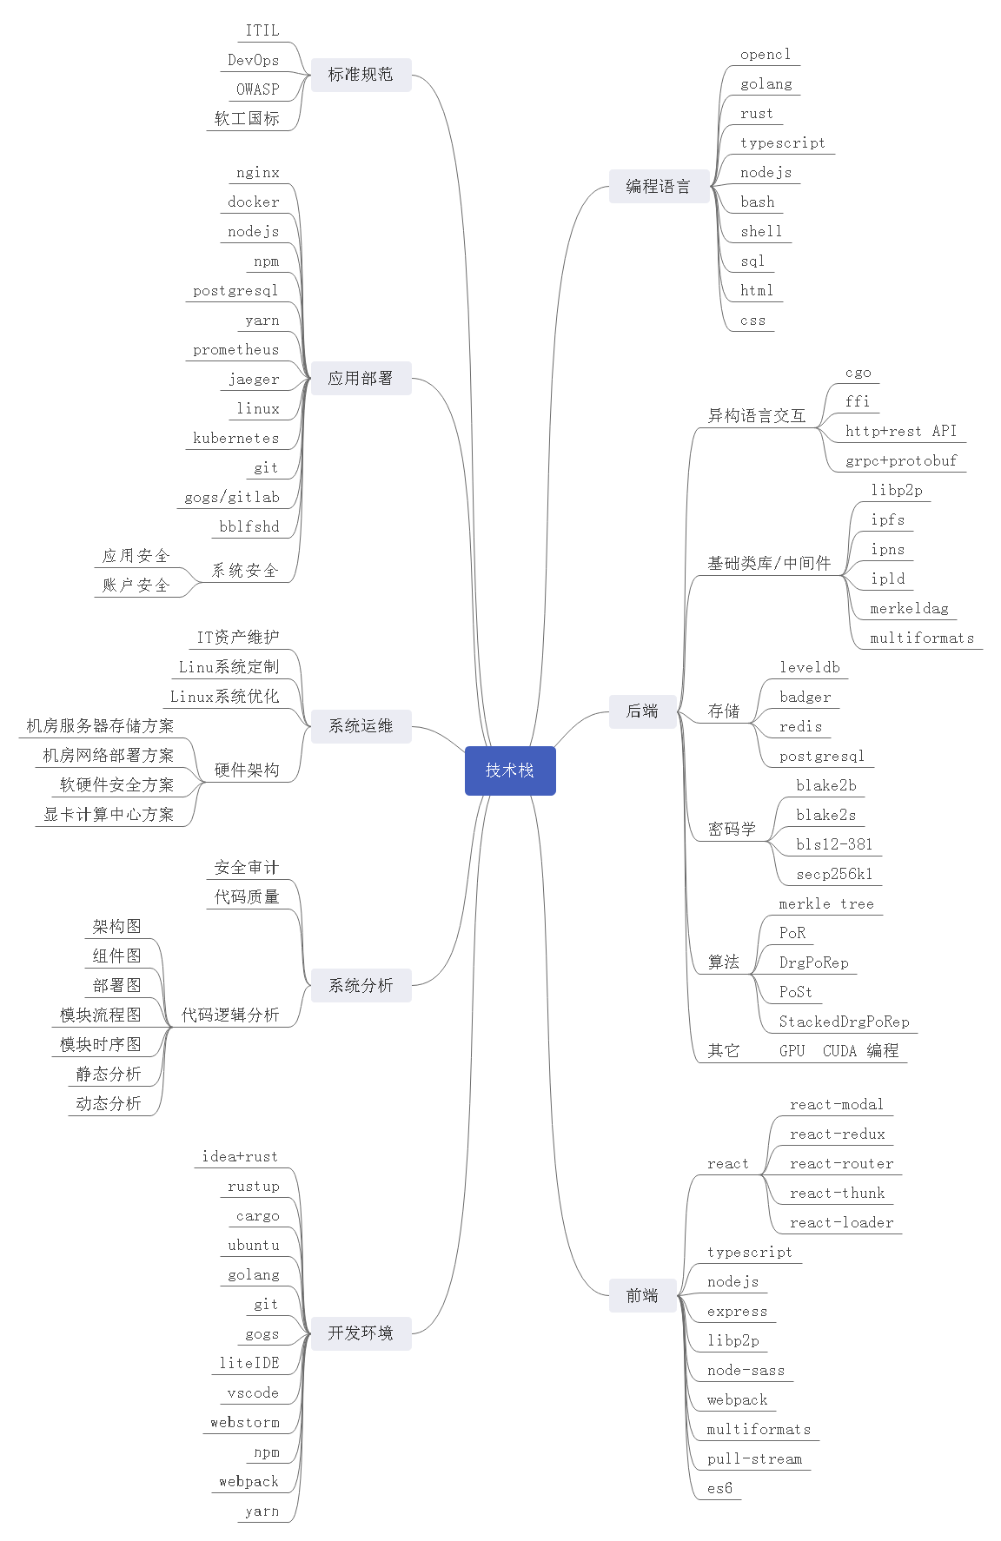
filecoin 项目技术栈

方法体系架构
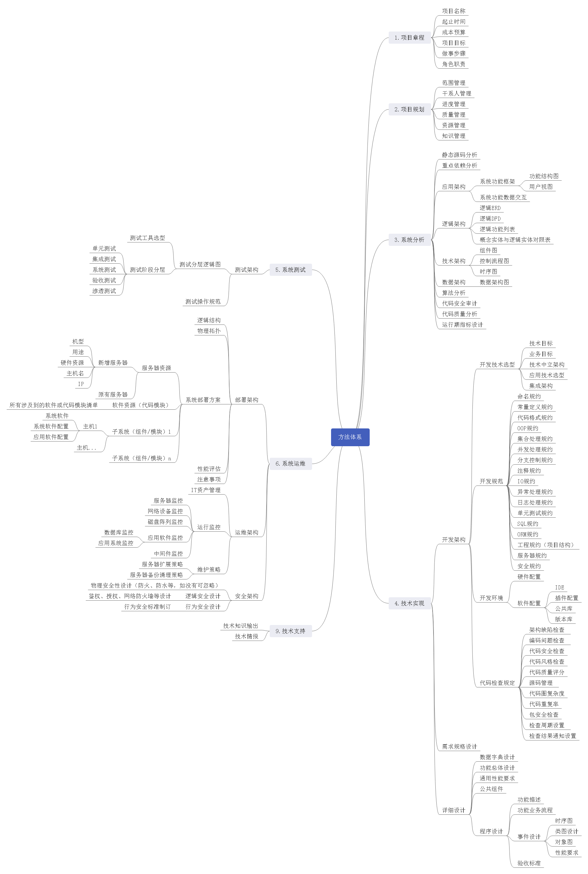
Filecoin技术组方法体系

